Koond
PAKKUMISTABEL - Põhja pst ja Muuseumi tee rekonstrueerimine ja laiendamine (ETAPP I-IV)
Tee-ehitus ja tehnovõrgud

Esitame pakkumuse Põhja pst ja Muuseumi tee I-IV etapi ehitamiseks:

I-IV ETAPP: mahtude jagunemine ja asukoha skeem
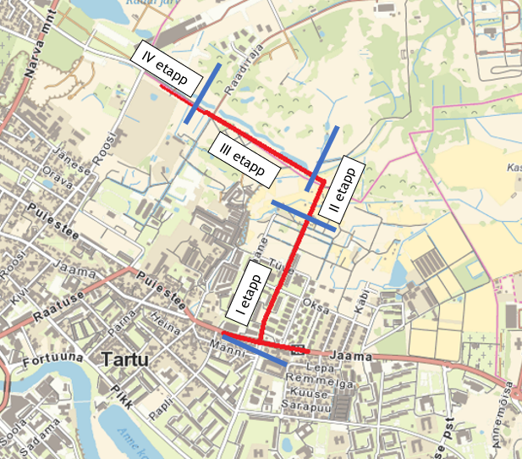

I ETAPP: Jaama tn - Põhja pst ristmiku ala kuni PK 6+93
II ETAPP: PK 6+93 kuni PK 9+52
III ETAPP: PK 9+52 kuni PK 16+54
IV ETAPP: PK 16+54 kuni PK 19+76

Põhja pst ja Muuseumi tee rekonstrueerimine ja laiendamine (ETAPP I-IV)
Koond

KOOND

I ETAPP:
OSA 1 Tee-ehitus ja tehnovõrgud (TV, EL, FOORID). Tööde tellija Tartu Linnavalitsus.
OSA 2 Tehnovõrgud (SK). Tööde tellija AS Tartu Veevärk liitumislepinguga Tartu Linnavalitsus.

II ETAPP:
OSA 1 Tee-ehitus ja tehnovõrgud (TV). Tööde tellija Tartu Linnavalitsus.
OSA 2 Tehnovõrgud (SK). Tööde tellija AS Tartu Veevärk liitumislepinguga Tartu Linnavalitsus.

III ETAPP:
OSA 1 Tee-ehitus ja tehnovõrgud (TV). Tööde tellija Tartu Linnavalitsus 50% osalusega.
OSA 1 Tee-ehitus ja tehnovõrgud (TV). Tööde tellija Tartu Vald 50% osalusega.
OSA 2 Tehnovõrgud (SK). Tööde tellija AS Tartu Veevärk liitumislepinguga Tartu Linnavalitsus 50% osalusega.
OSA 2 Tehnovõrgud (SK). Tööde tellija AS Tartu Veevärk liitumislepinguga Tartu Vald 50% osalusega.

IV ETAPP:
OSA 1 Tee-ehitus ja tehnovõrgud (TV). Tööde tellija Tartu Linnavalitsus 50% osalusega.
OSA 1 Tee-ehitus ja tehnovõrgud (TV). Tööde tellija Tartu Vald 50% osalusega.

OBJEKTI KOOND MAKSUMUS:
I ETAPP: Jaama tn - Põhja pst ristmiku ala kuni PK 6+93
 |  | KOKKU OSALUSED 1,2 ja 3 osa KM-ga | 2,887,669.93
II ETAPP: PK 6+93 kuni PK 9+52
 |  | KOKKU 1 ja 2 osa KM-ga | 995,082.90
III ETAPP: PK 9+52 kuni PK 16+54
 |  | KOKKU OSALUSED 1 ja 2 osa KM-ga | 2,273,894.74
IV ETAPP: PK 16+54 kuni PK 19+76
 |  | KOKKU OSALUSED 1 osa KM-ga | 360,320.82
I-IV ETAPP: Jaama tn - Põhja pst ristmiku ala kuni PK 19+76
 |  | KOKKU KOOND KM-ga | 6,516,968.39

 | Pakkuja nimi, registrikood:

 | Pakkuja esindaja või volitatud esindaja nimi, amet:

